Клипсаторы

КОМПАНИЯ «ЕВРОПАКТРЕЙД»
109316, Москва, ул. Остаповский проезд, д.5, оф.405
Тел./факс +7(495)782-92-32
394088 г. Воронеж, Бульвар Победы , 50В, оф. 15
Тел. +7 (4732) 62-15-61, 62-15-60, 62-15-63
Тел./факс: +7 (4732) 62-15-66, 62-15-77

Прайс лист на клипсаторы
№ |  | Стоим-ть |  |  | расходные
п/п | Наименование | в руб., | фото | Примечание | материалы
 |  | с НДС |  |  | (клипсы)
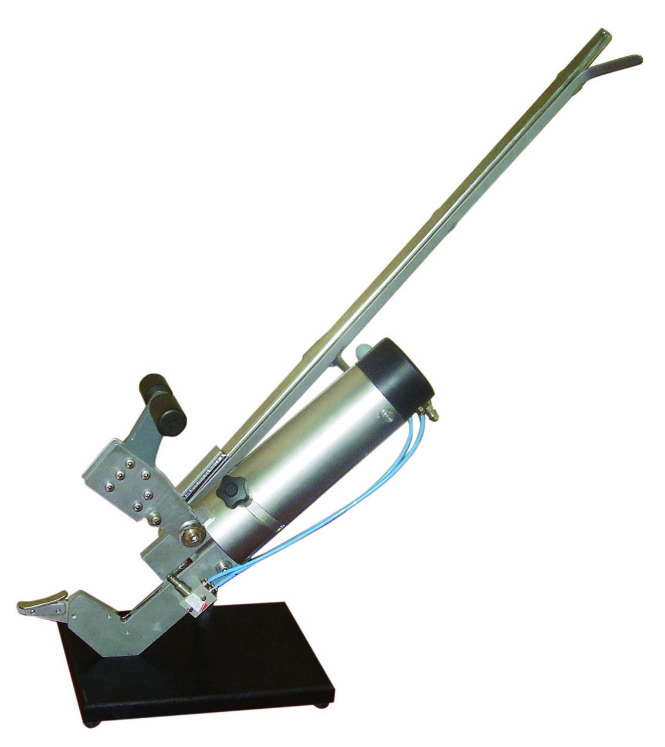
 | КО | 70,000 |  | Для колбасных изделий, любые оболочки любого диаметра. Может использоваться для упаковки пакетов без отрезания края пакета | 814,816, 263,264, 390,400, КПУ, 203,204

1

 | КП | 70,000 |  | Предназначен для заклипсовывания вертикально расположенных пакетов | КПУ, 203,204, 390, 400
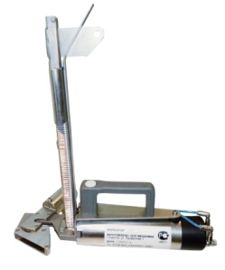
3

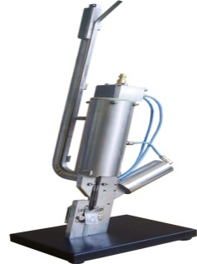
 | КК | 70,000 |  | для упаковки в пакеты, снабжен пневмоножом, который отрезает край пакета на расстоянии 5 мм от клипсы, нож может быть отключен | КПУ,203, 204, 814, 816

4

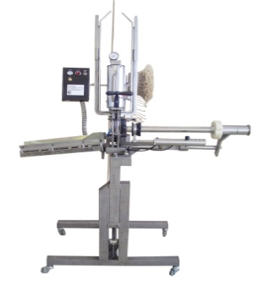
 | КД | 315,000 |  | Для колбасных изделий, колбасного сыра, творога и других наполнителей в рукавную оболочку. Работает с любыми типами оболочек кроме белкозина(пр-во Россия), снабжен петлевателем, опция - дозирующий узел(флажок) Универсален. В комплекте поставляются две цевки диаметр 28мм и 38мм. | 814,816, 263, 264, 175, 200, 303, 304, В1, В2, ВР1, ВР2

5

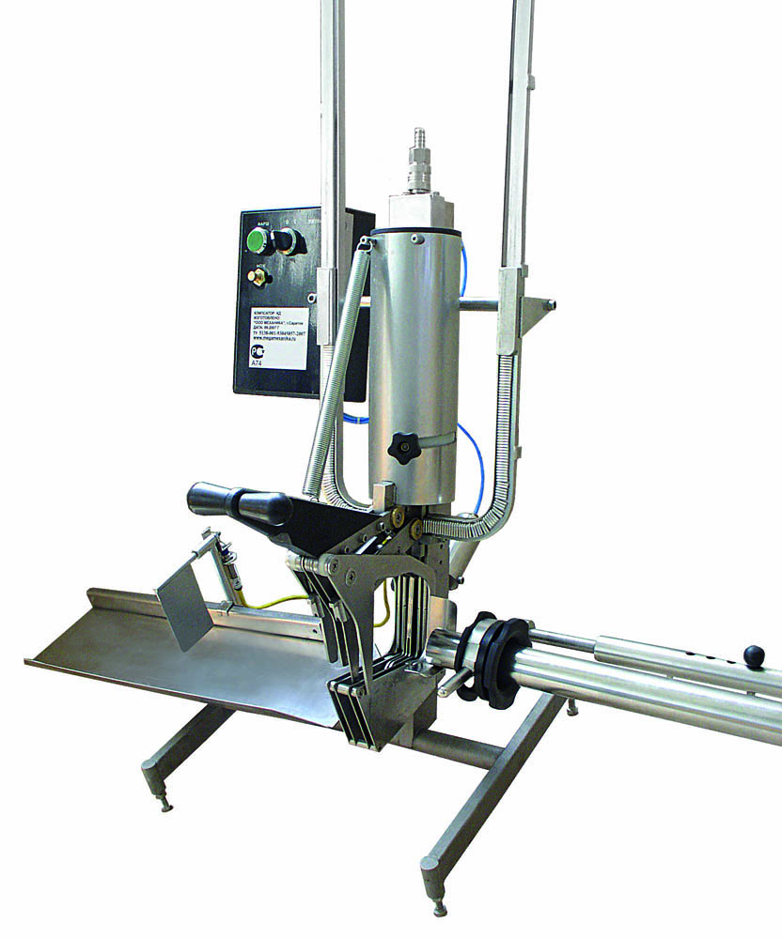
 | КДН | 225,000 |  | Для колбасных изделий, колбасного сыра, творога и других наполнителей в рукавную оболочку. Работает с любыми типами оболочек кроме белкозина(пр-во Россия), снабжен петлевателем, опция - дозирующий узел(флажок) Универсален. В комплекте поставляются две цевки диаметр 28мм и 38мм. | 814,816, 263, 264, 175, 200, 303, 304, В1, В2, ВР1, ВР2

6

 | КДНм | 225,000 |  | Для колбасных изделий, колбасного сыра, творога и других наполнителей в рукавную оболочку. Работает с любыми типами оболочек кроме белкозина(пр-во Россия), снабжен петлевателем, опция - дозирующий узел(флажок) Универсален. В комплекте поставляются две цевки диаметр 28мм и 38мм. | 814,816, 263, 264, 175, 200, 303, 304, В1, В2, ВР1, ВР2

7

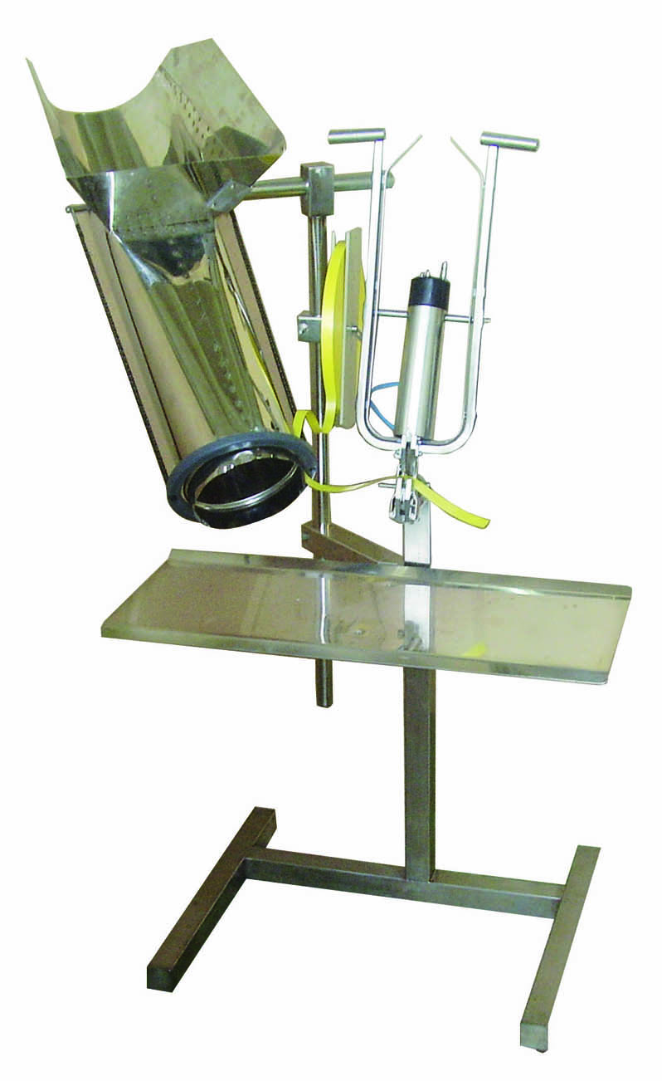
 | КДФ (ЛЕНТА РУЧКА) | 93,000 |  | Для упаковки фруктов и овощей в рукавную сетку, снабжен этикировщиком (этикетка "лента-ручка"), опция - дополнительные подающие раструбы разных диаметров | КПУ, 203, 204

8

 | КДФ (wineglass) | 135,000 |  | Для упаковки фруктов и овощей в рукавную сетку, снабжен этикировщиками (этикетка "wineglass" и "лента-ручка"), опция - дополнительные подающие | КПУ, 203, 204

9

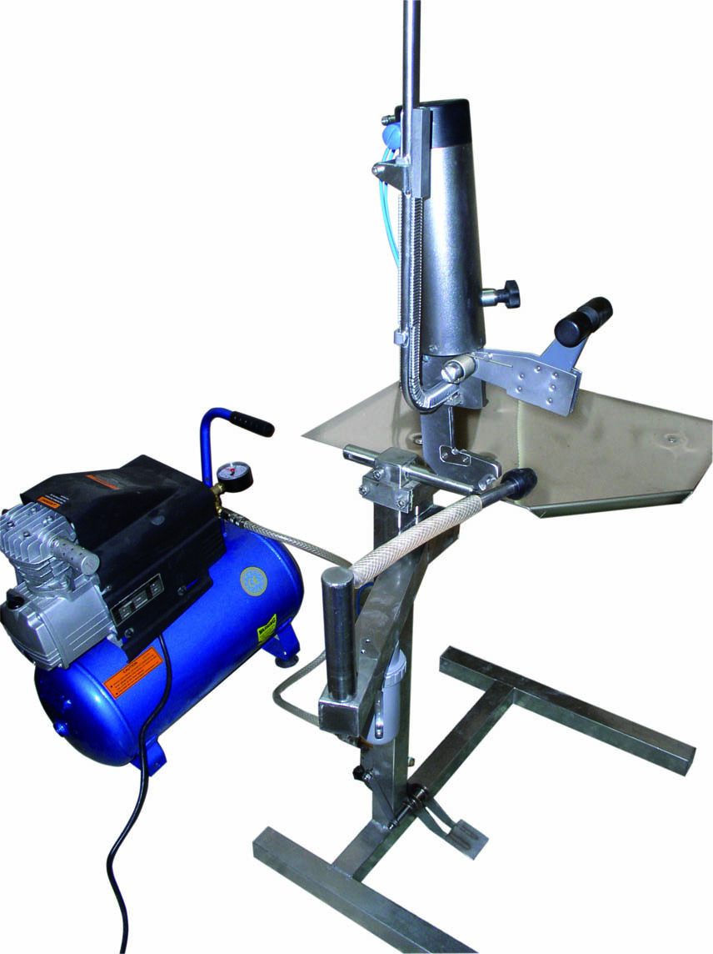
 | КС | 165,000 |  | Для упаковки головок сыра в термопакеты с последующим вакуумированием. Снабжен пневматическим ножом. Вакууматор поставляется в комплекте. | КПУ,814, 175, 390

10

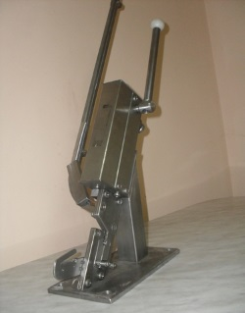
 | КР-2 |  |  | Клипсатор ручной КР-2 Предназначен для наложения металлических скрепок (клипсов) на концы колбасного батона. Клипсатор предназначен для производства колбас и аналогичных по строению изделий набиваемых в искусственные оболочки. Искусственная оболочка 85мм, белкозин 45мм, и для любых пакетов, сеток Клипсатор оснащен ножем Для работы используються скрепки П образные из алюминевой проволоки высота 12 мм ширина 13мм | Клипсатор поставляеться с комплектом скрепок 10 000шт

11 |  | 44000

Comipak
КОМПАНИЯ «ЕВРОПАКТРЕЙД»
109316, Москва, ул. Остаповский проезд, д.5, оф.405
Тел./факс +7(495)782-92-32
394088 г. Воронеж, Бульвар Победы , 50В, оф. 15
Тел. +7 (4732) 62-15-61, 62-15-60, 62-15-63
Тел./факс: +7 (4732) 62-15-66, 62-15-77
Ручные клипсаторы 408 PL, 408 DP, 408 INK (Comipak s.r.l, ИТАЛИЯ)

Серия ручных клипсаторов 408 предназначена для закрытия пакетов двужильной пластиковой клип-лентой. Аппараты этой серии отличаются простотой в освоении и эксплуатации.
Существующие модели:
- 408 PL – клипсатор без устройств нанесения информации
-  408 DP – клипсатор, оснащенный гравировщиком для нанесения даты на клип-ленту (формат ДД.ММ.ГГ)
− - 408 INK – клипсатор, оснащенный чернильным принтером для нанесения даты (формат ДД.ММ.ГГ.)
Технические характеристики клипсаторов серии 408 (PL-DP-INK)
Параметр | Ед. изм | Значение
Вес | кг | 32
Давление воздуха | бар | 6
Потребление воздуха | л/мин | 60
Механическая производительность | клипс/мин | 30
Стандартный цвет корпуса |  | Lekler S21
Длина аппарата | мм | 680
Ширина аппарата | мм | 700
Высота аппарата | мм | 1070
Длина рулона клип-ленты (намотка) | м | 500
Длина клипсы | мм | 40
Толщина клип-ленты | мм | 0.8
Высота клип-ленты | мм | 8
Количество клипсований на 1 рулон | шт | 12500
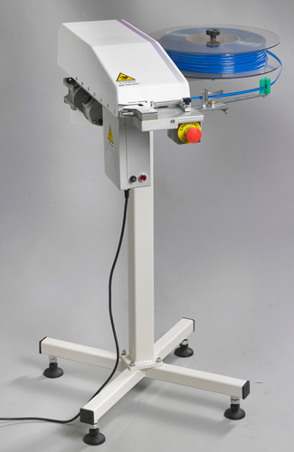 | Модель М 408 – не требующая подключения воздуха. Остальные технические характеристики схожи, за исключением сжатого воздуха. Двигатель – 220V.
Наименование | Базовая стоимость оборудования в EURO с НДС 18%
Ручной клипсатор 408 PL | 3 600 EURO
Ручной клипсатор 408 DP | 4 300 EURO
Ручной клипсатор 408 INK | 4 800 EURO
Ручной клипсатор M 408 PL | 3 800 EURO
Ручной клипсатор M 408 DP | 4 500 EURO
Ручной клипсатор M 408 INK | 4 950 EURO
УСЛОВИЯ ОПЛАТЫ:*  50% - при заказе оборудования;  50% - по готовности к отгрузке со склада; * Стоимость и условия оплаты являются предметом дальнейших обсуждений.
Срок поставки (исключая Рождественские, Новогодние праздники и август месяц). |  | 8 недель

